Контроль
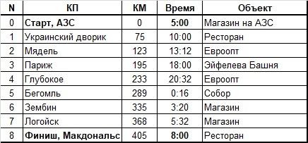
Б400 Минск-Парыж-Минск, 18.05.2019 | Б400 Минск-Парыж-Минск, 18.05.2019
СМС-Сервер: +375 29 506 17 98 | СМС-Сервер: +375 29 506 17 98

Б400 Минск-Парыж-Минск, 18.05.2019 | Б400 Минск-Парыж-Минск, 18.05.2019
СМС-Сервер: +375 29 506 17 98 | СМС-Сервер: +375 29 506 17 98

Б400 Минск-Парыж-Минск, 18.05.2019 | Б400 Минск-Парыж-Минск, 18.05.2019
СМС-Сервер: +375 29 506 17 98 | СМС-Сервер: +375 29 506 17 98

Б400 Минск-Парыж-Минск, 18.05.2019 | Б400 Минск-Парыж-Минск, 18.05.2019
СМС-Сервер: +375 29 506 17 98 | СМС-Сервер: +375 29 506 17 98

Б400 Минск-Парыж-Минск, 18.05.2019 | Б400 Минск-Парыж-Минск, 18.05.2019
СМС-Сервер: +375 29 506 17 98 | СМС-Сервер: +375 29 506 17 98

